Sheet1
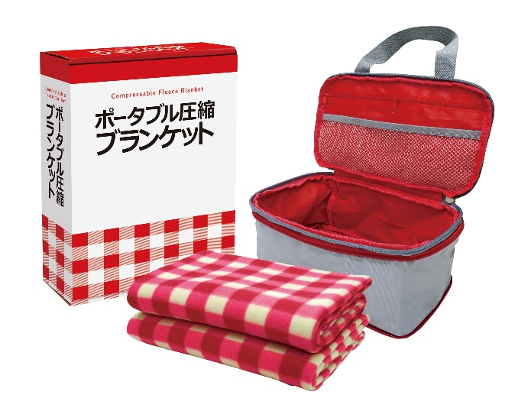
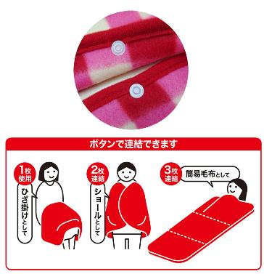
提 案 書

ポータブル圧縮ブランケット AB-28 |  | 参考上代 | ¥2,800 | 販売価格
 |  | （税別） |  | （税別）
【JAN】 | 4562121889248
 |  |  | 【商品番号】 AB28-60 【本体サイズ】 圧縮収納バッグ：270×180×125㎜ 【パッケージサイズ】 240×85×310㎜・578g 【個装形態】 化粧箱入 【入数】 10 【セット内容】 圧縮収納バッグ・フリースブランケット×2 【商品説明】 ホックボタンで連結ききるブランケット 【生産国】 中国

